申込書
令和８年度食品研究啓発事業
現地見学会（カルビー株式会社）参加申込書
 | 申込締切：令和８年10月９日
広島県立総合技術研究所 食品工業技術センター 技術支援部 宛 skcgijutsu@pref.hiroshima.lg.jp （担当：樋口、坂井）

ご提供いただいた個人情報等につきましては、 １ 本現地見学会にかかる事務連絡（カルビー株式会社、広島県食品工業協会を含む）及び今後の食品工業技術センターからの各種情報提供に使用します。 ２ 個人情報保護法を遵守し、法令等の定める場合を除き、第三者への提供は行いません。 個人情報の取扱いに関するお問い合わせについては、下記窓口までご連絡ください。 広島県立総合技術研究所食品工業技術センター TEL 082-251-7433 E-mail:skcgijutsu@pref.hiroshima.lg.jp （担当：技術次長 柴田）

企業名
部署名
郵便番号
住所
電話番号

参加者１ | 優先順位１
役職名
氏名
メールアドレス
作業靴 cm
作業服 ＊ | M, L, LL, 3L（右のサイズ目安を参考に、希望サイズを残してください） | ＊作業服 サイズ目安
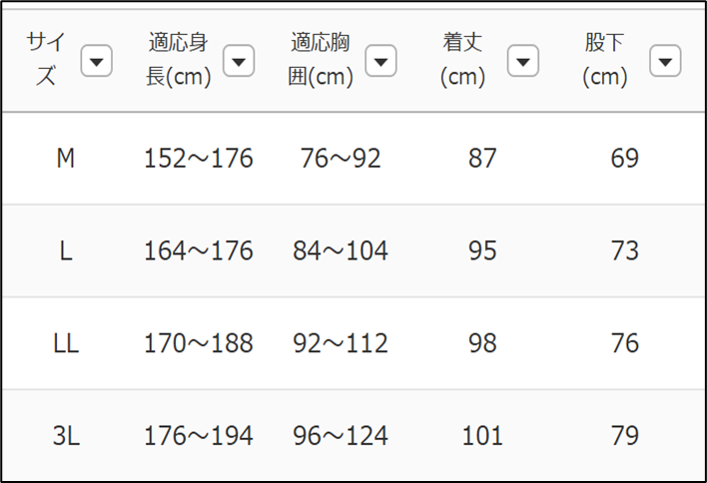
参加者２ | 優先順位２
役職名
氏名
メールアドレス
作業靴 cm
作業服 ＊ | M, L, LL, 3L（右のサイズ目安を参考に、希望サイズを残してください）

 | 駐車を希望される場合は、備考欄にその旨、ご記入ください。
備考

参加希望状況により、１社あたりの人数を調整させていただくことがありますので、その際は、ご容赦ください。

